Casos y ejecuciones
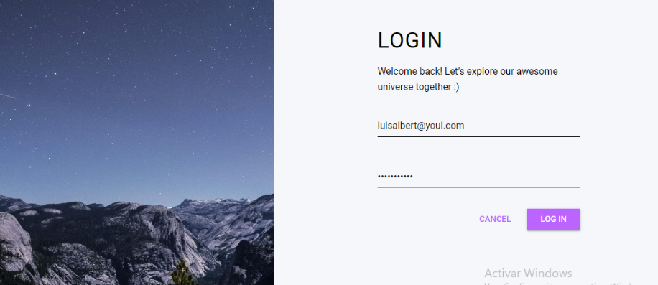
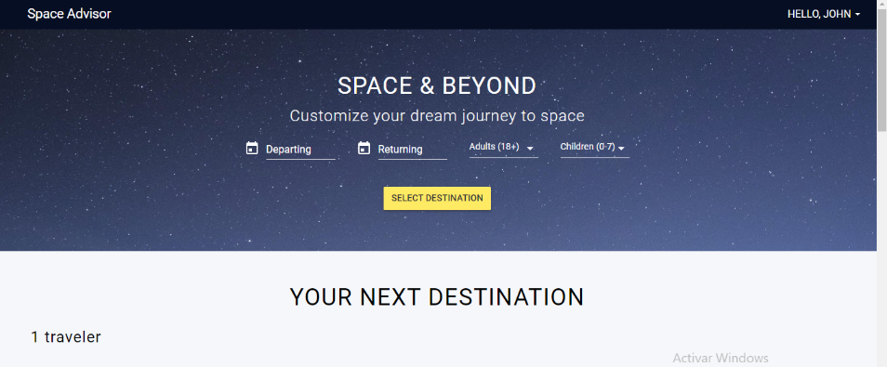
Id | Tipo | Nombre | Objetivo | Precondiciones | Datos de entrada | Nro | Paso | Resultado esperado | Resultado Obtenido | Prioridad | Estado del CP | Evidencias
CP1 | Negativo | Log In- ingreso sin necesidad de registrarse | Poder ingresar como usuario sin tener que completar un registro previo | No haberse registrado anteriormente | Usuario: luisalbert@youl.com | 1 | Ingresar a la pagina https://demo.testim.io/destinations | No poder ingresar al Log in | Ingreso exitoso con cuenta de Usuario "John" | Alta | Fallo | Se adjunta print de pantalla del registro de usuario y log in
 |  |  |  |  | Contraseña: sddsdsdsd12 | 2 | hacer click en el boton log in
 |  |  |  |  |  | 3 | cargar datos inexistentes
 |  |  |  |  |  | 4 | click en log in

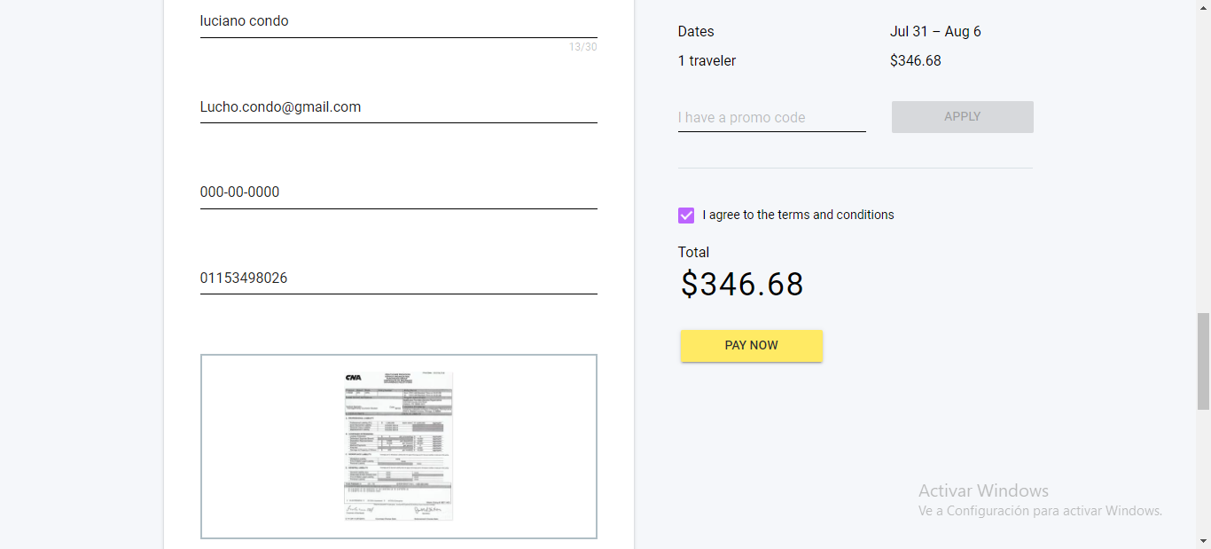
CP2 | Positivo | Payment con datos validos | Porder realizar una compra con una tarjeta de credito vigente y con saldo | Tener una TDC vigente | 1111-2222-3333-4444 Fecha de vencimiento: 05/27 Titular: Condó Luciano Cod.104 | 1 | Ingresar a la pagina https://demo.testim.io/destinations | que la pagina te solicite los datos de la tarjeta de credito para pagar | la pagina no te permite avanzar a la siguiente etapa de pago. | Bloqueante | Fallo | Se adjunta print de pantalla
 |  |  |  |  |  | 2 | Ingresar con usuario y contraseña valido
 |  |  |  |  |  | 3 | poner fecha de viaje
 |  |  |  |  |  | 4 | elegir el destino
 |  |  |  |  |  | 5 | apretar en Book
 |  |  |  |  |  | 6 | ingresar los datos solicitados
 |  |  |  |  |  | 7 | ir a pay now

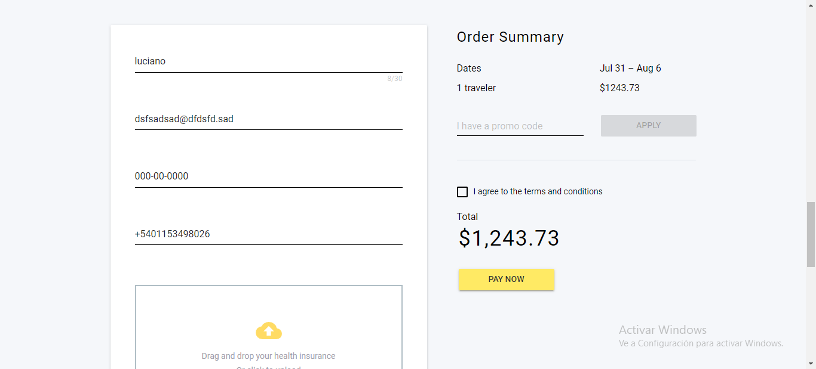
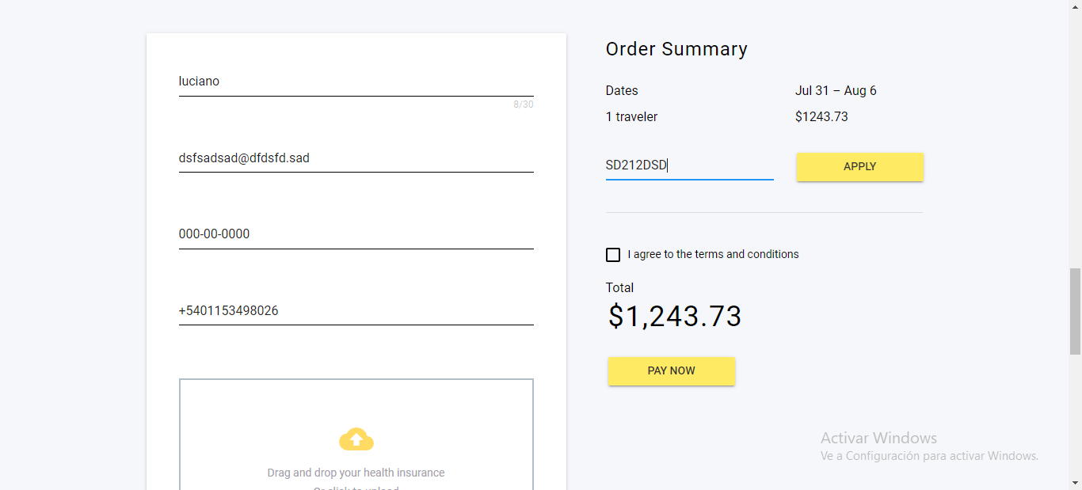
CP3 | Negativo | Acceder a promo code con datos invalidos | Lograr descuento con datos inexistentes | no usar ninguna promocion o codigo descuento vigente a la fecha de la compra | 1234532wsde | 1 | Ingresar a la pagina https://demo.testim.io/destinations | Que la pagina NO te de un descuento en la compra del viaje | La pagina te permite acceder a un descuento para tu viaje | Alta | Fallo | Se adjunta print de pantalla
 |  |  |  |  |  | 2 | Ingresar con usuario y contraseña valido
 |  |  |  |  |  | 3 | completar formulario
 |  |  |  |  |  | 4 | ingresar un codigo promocional
 |  |  |  |  |  | 5 | hacer click en apply

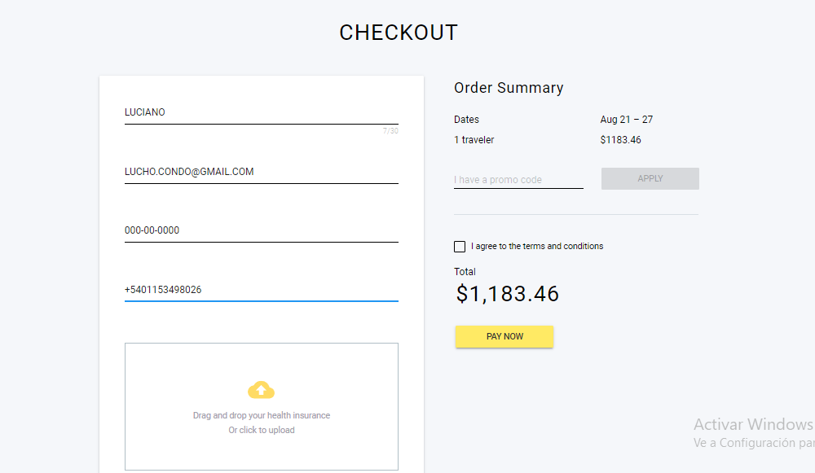
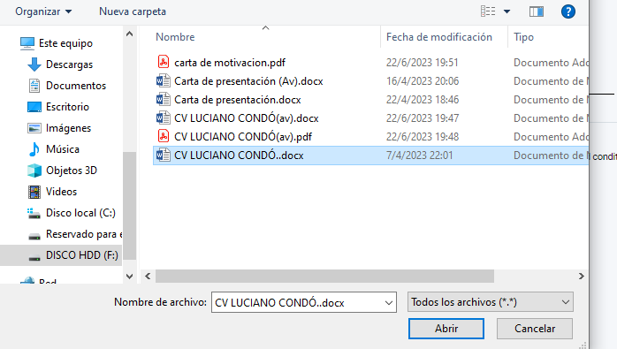
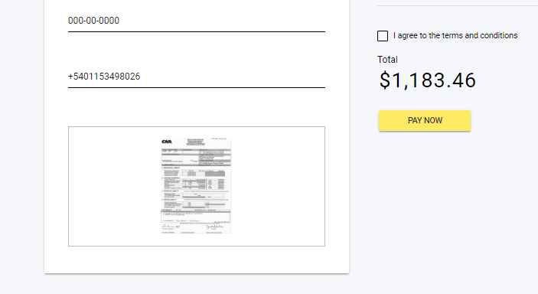
CP4 | Positivo | Datos Adjuntos (la pagina carga un documento ficticio) | Lograr cargar una documento de Seguro Medico | Tener un Seguro medico vigente en formato digital | Documento vigente a la fecha de Assist Card | 1 | Ingresar a la pagina https://demo.testim.io/destinations | El Documento se adjunta correctamente | La pagina crea un documento ficticio de seguro medico | Alta | Fallo | Se adjunta print de pantalla
 |  |  |  |  |  | 2 | Ingresar con usuario y contraseña valido
 |  |  |  |  |  | 3 | Adjuntar Documento de Seguro Medico

CP5 | Positivo | Boton de Home no redirecciona a la home | Lograr volver al inicio de la pagina haciendo click en el boton de home | estar en una pagina secundaria | - | 1 | Ingresar a la pagina https://demo.testim.io/destinations | Volver a la pagina de inicio | No se logra volver a la pagina deseada | Baja | Fallo | se adjunta print de pantalla
 |  |  |  |  |  | 2 | Ir a una solapa secundaria de la pagina
 |  |  |  |  |  | 3 | hacer click en el boton home

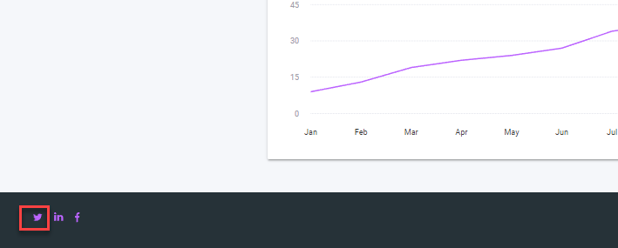
CP6 | Positivo | Boton de Twitter no redirecciona a la pagina | Lograr ingresar a la pagina de Twitter de la empresa | contar con un usuario de Twitter | - | 1 | Ingresar a la pagina https://demo.testim.io/destinations | Ingresar a la pagina de Twitter de la empresa | NO se logra ingresar a Twitter | Baja | Fallo | se adjunta print de pantalla
 |  |  |  |  |  | 2 | ir al logo de twitter al pie de pagina y hacer click

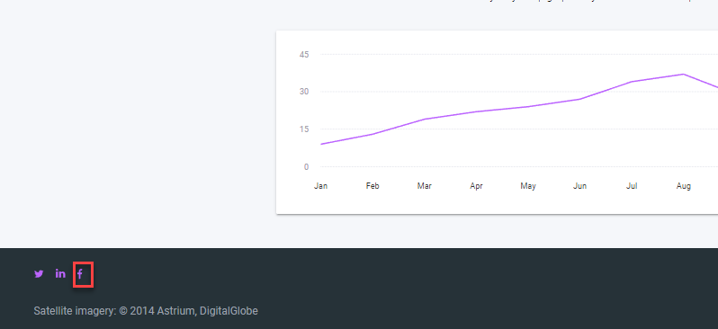
CP7 | Positivo | Boton de Facebook no redirecciona a la pagina | Lograr ingresar a la pagina de Facebook de la empresa | contar con un usuario de Facebook | - | 1 | Ingresar a la pagina https://demo.testim.io/destinations | Ingresar a la pagina de Facebook de la empresa | NO se logra ingresar a Facebook | Baja | Fallo | se adjunta print de pantalla

 |  |  |  |  |  | 2 | ir al logo de Facebook al pie de pagina y hacer click

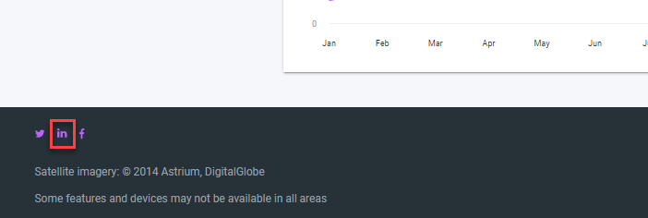
CP8 | Positivo | Boton de Linkedin no redirecciona a la pagina | Lograr ingresar a la pagina de Linkedin de la empresa | contar con un usuario de Linkedin | - | 1 | Ingresar a la pagina https://demo.testim.io/destinations | Ingresar a la pagina de Linkedin de la empresa | NO se logra ingresar a Linkedin | Baja | Fallo | se adjunta print de pantalla

 |  |  |  |  |  | 2 | ir al logo de Linkedin al pie de pagina y hacer click

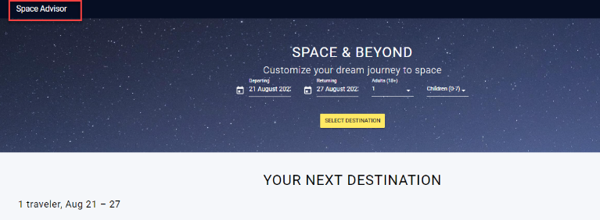
CP9 | Positivo | Nombre de pagina diferente al nombre al pie de pagina | Tener el mismo nombre en ambos lados de la pagina | - | - | 1 | Ingresar a la pagina https://demo.testim.io/destinations | Tener los mismos Nombres | Nombres diferentes | Baja | Fallo | se adjunta print de pantalla

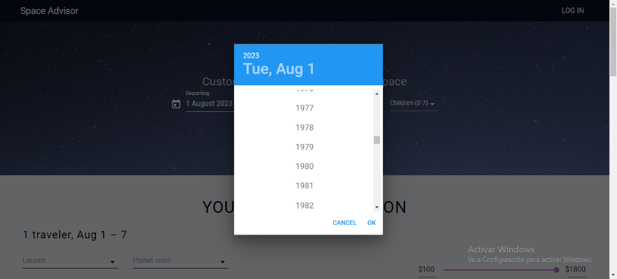
CP10 | Positivo | Eleccion rapida de año en el calendario | Poder elegir rapidamente el año para viajar | Acesso al calendario, conocimiento del año de viaje | 2025-05-12 | 1 | Ingresar a la pagina https://demo.testim.io/destinations | Poder elegir un año a futuro sin tener que desplazarse mes a mes | El calendario no da la opcion de eleccion rapida | Baja | Fallo | se adjunta print de pantalla
 |  |  |  |  |  | 2 | ir al calendario
 |  |  |  |  |  | 3 | hacer click en el año
 |  |  |  |  |  | 4 | Elegir el año deseado para el viaje

CP1




CP3


CP9
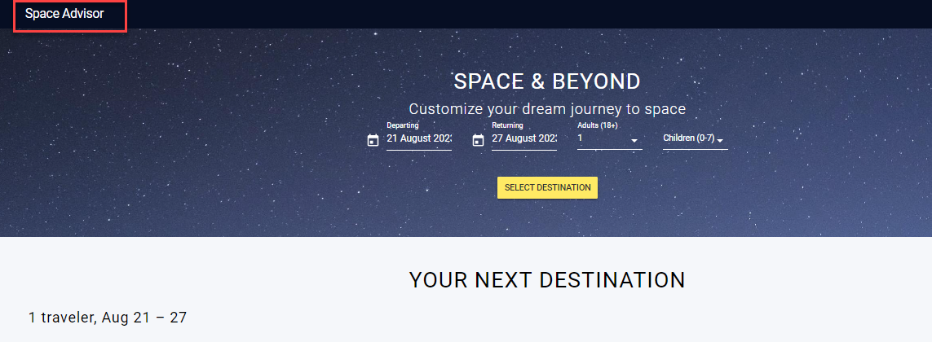

CP10
